Portada
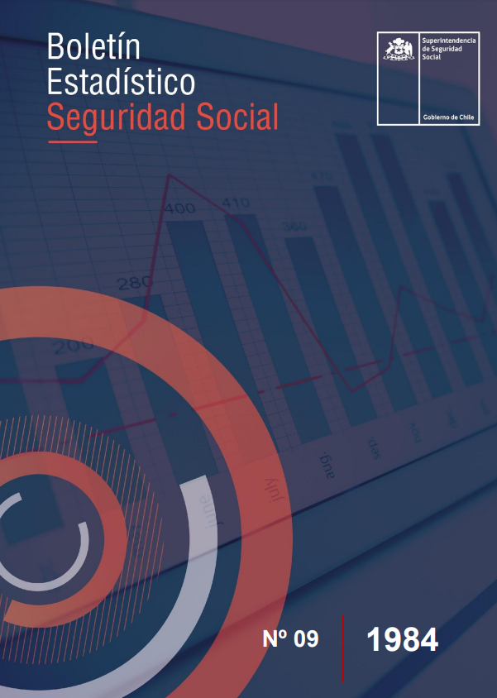

1

CUADRO N° 1 |  |  |  |  |  | Volver
NÚMERO ESTIMADO DE IMPONENTES NO AFECTOS AL D.L. N° 3.500 DE 1980 POR INSTITUCIONES DE SEGURIDAD SOCIAL
A DICIEMBRE DE CADA AÑO
CHILE 1980 - 1984

INSTITUCION | 1980 | 1981 | 1982 | 1983 | 1984

Total | 2,226,931 | 1,013,158 | 648,263 | 601,583 | 556,859

I. Sector Privado | 1,921,809 | 845,240 | 568,040 | 514,283 | 472,626

Empart | 430,000 | 113,391 | 72,019 | 59,423 | 58,129
Salitre | 3,129 | 906 | 612 | 557 | 495
Gildemeister | 1,052 | 140 | 60 | 46 | 40
C.C.U. | 943 | 108 | 68 | 56 | 53
Cía. Gas | 724 | 168 | 136 | 119 | 110
Hochschild | 115 | 14 | 7 | 6 | 8
Capremer: EE. y Of. | 24,805 | 12,167 | 6,663 | 5,731 | 5,692
Periodistas | 15,763 | 4,913 | 2,756 | 2,596 | 2,625
Bancaria | 15,820 | 1,487 | 1,141 | 917 | 824
Bco. Chile (a) | 2,943 | 210
Hípica Nac. (b) | 3,114 | 1,668 | 1,585 | 516 | 565

S.S.S. (c) | 1,394,300 | 692,761 | 471,307 | 436,234 | 395,711
Triomar | 29,101 | 17,307 | 11,686 | 8,082 | 8,374

II. Sector Público | 305,122 | 167,918 | 80,223 | 87,300 | 84,233

Canaempu (d) | 264,195 | 145,148 | 63,832 | 72,271 | 70,050
Defensa (a)
Carabineros (d)
Caja FF.CC. | 9,919 | 6,651 | 5,316 | 4,504 | 4096
EE. MM. Rep. | 5,657 | 2,253 | 1,419 | 1,262 | 1,173
EE. MM. Stgo. | 1,902 | 603 | 509 | 492 | 490
EE. MM. Valp. | 358 | 163 | 56 | 58 | 61
Bco. Estado | 7,131 | 6,248 | 5,977 | 5,823 | 5,638
Bco. Central (a) | 1,052 | 650
EMOS EE. | 1,189 | 232 | 132 | 114 | 133

OO. MM. Rep. | 12,864 | 5,594 | 2,676 | 2,478 | 2,294
EMOS OO. | 855 | 376 | 306 | 298 | 298

(a) A partir de 1982 se incluye en Caja Bancaria.
(b) Esta Caja existe como tal a partir del 1° de enero de 1980 y refunde a todas las Cajas de Previsión del sector hípico que existían hasta diciembre de 1979.
(c) Las cifras corresponden a una estimación del número de personas que al menos cotizaron una vez en el año calendario.
(d) No se dispone de información.

